Sheet1
##var | id |  |  | PreSkills | IsUseBattle | IsInPool | Type | Param1 | Param2 | Param3 | Param4 | Param5 | Desc | CanStack | Quality | Importance | Pct | Name |  | IconPath
## | 肉鸽技能id |  |  | 前置技能 | 仅作用于战斗回合 | 是否在技能池 | 技能类型 | 参数1 | 参数2 | 参数3 | 参数4 | 参数5 | 详情 | 是否可叠加 | 品质 | 重要度 | 概率 | 名称 | 名称注释 | 图片路径 | 例图
##type | int |  |  | (list#sep=,),int | bool | bool | string | string | string | string | string | string | string | bool | int | int | int | int |  | string
 | 1 | 立刻 | 每轮获取银币+5 |  |  | 1 | PerRoundSilverCoin | 5 |  |  |  |  | 轮次开始时额外增加 | FALSE | 1 | 3 | 300 | 10060001 | 每轮获取银币<color=#86FF3F>+5</color> | rogue_1 | 
 | 2 | 立刻 | 每轮获取银币+10 |  |  | 1 | PerRoundSilverCoin | 10 |  |  |  |  |  | FALSE | 2 | 3 | 200 | 10060002 | 每轮获取银币<color=#86FF3F>+10</color> | rogue_2
 | 3 | 立刻 | 每轮获取银币+15 |  |  | 1 | PerRoundSilverCoin | 15 |  |  |  |  |  | FALSE | 3 | 3 | 50 | 10060003 | 每轮获取银币<color=#86FF3F>+15</color> | rogue_3
 | 4 | 立刻,战斗初始化完成 | 所有武器攻击增加+5% |  |  | 1 | AllWeaponStatModifier | 1 | 1 | 0.05 |  |  | 基础攻击增加 | TRUE | 1 |  | 300 | 10060004 | 所有武器攻击增加<color=#86FF3F>+5%</color> | rogue_4 | 
 | 5 | 立刻,战斗初始化完成 | 所有武器攻击增加+10% |  |  | 1 | AllWeaponStatModifier | 1 | 1 | 0.1 |  |  |  | TRUE | 2 | 1 | 200 | 10060005 | 所有武器攻击增加<color=#86FF3F>+10%</color> | rogue_5
 | 6 | 立刻,战斗初始化完成 | 所有武器攻击增加+15% |  |  | 1 | AllWeaponStatModifier | 1 | 1 | 0.15 |  |  |  | TRUE | 3 |  | 100 | 10060006 | 所有武器攻击增加<color=#86FF3F>+15%</color> | rogue_6 | 
 | 7 | 立刻,战斗初始化完成 | 所有武器攻速增加+5% |  |  | 1 | AllWeaponStatModifier | 2 | 1 | -0.05 |  |  | 基础冷却时间减少 | FALSE | 1 | 3 | 300 | 10060007 | 所有武器攻速增加<color=#86FF3F>+5%</color> | rogue_7
 | 8 | 立刻,战斗初始化完成 | 所有武器攻速增加+10% |  |  | 1 | AllWeaponStatModifier | 2 | 1 | -0.1 |  |  |  | FALSE | 2 | 3 | 200 | 10060008 | 所有武器攻速增加<color=#86FF3F>+10%</color> | rogue_8 | 
 | 9 | 立刻,战斗初始化完成 | 所有武器攻速增加+15% |  |  | 1 | AllWeaponStatModifier | 2 | 1 | -0.15 |  |  |  | FALSE | 3 | 4 | 100 | 10060009 | 所有武器攻速增加<color=#86FF3F>+15%</color> | rogue_9
 | 10 | 立刻 | 立刻增加银币30 |  |  | 1 | AddSilverCoin | 30 |  |  |  |  | 直接战斗中添加 | TRUE | 1 | 5 | 200 | 10060010 | 立刻增加银币<color=#86FF3F>30</color> | rogue_10 | 
 | 11 | 立刻 | 立刻增加银币60 |  |  | 1 | AddSilverCoin | 60 |  |  |  |  |  | TRUE | 2 | 5 | 200 | 10060011 | 立刻增加银币<color=#86FF3F>60</color> | rogue_11
 | 12 | 立刻 | 立刻增加银币100 |  |  | 1 | AddSilverCoin | 100 |  |  |  |  |  | TRUE | 3 |  | 100 | 10060012 | 立刻增加银币<color=#86FF3F>100</color> | rogue_12
 | 13 | 立刻,战斗初始化完成 | 背包中每有一个武器，伤害增加1% |  |  | 1 | PerAllWeaponStatModifier | 1 | 3 | 0.01 |  |  | 根据背包内武器的个数*1% | TRUE | 1 | 3 | 300 | 10060013 | 背包中每有一个武器，伤害增加<color=#86FF3F>1%</color> | rogue_13
 | 14 | 立刻,战斗初始化完成 | 背包中每有一个武器，伤害增加2% |  |  | 1 | PerAllWeaponStatModifier | 1 | 3 | 0.02 |  |  |  | TRUE | 2 | 3 | 150 | 10060014 | 背包中每有一个武器，伤害增加<color=#86FF3F>2%</color> | rogue_14 | 
 | 15 | 立刻,战斗初始化完成 | 背包中每有一个武器，伤害增加3% |  |  | 1 | PerAllWeaponStatModifier | 1 | 3 | 0.03 |  |  |  | TRUE | 3 | 4 | 100 | 10060015 | 背包中每有一个武器，伤害增加<color=#86FF3F>3%</color> | rogue_15
 | 16 | 立刻,生成怪物时 | 所有的敌人移动速度下降5% |  |  | 1 | AllMonsterStatModifier | 10 | -0.05 |  |  |  | 怪物基础移动速度下降 | TRUE | 1 | 5 | 200 | 10060016 | 所有的敌人移动速度下降<color=#FF3F3F>5%</color> | rogue_16 | 
 | 17 | 立刻,生成怪物时 | 所有的敌人移动速度下降10% |  |  | 1 | AllMonsterStatModifier | 10 | -0.10 |  |  |  |  | TRUE | 2 | 5 | 150 | 10060017 | 所有的敌人移动速度下降<color=#FF3F3F>10%</color> | rogue_17 | 
 | 18 | 立刻,生成怪物时 | 所有的敌人移动速度下降15% |  |  | 1 | AllMonsterStatModifier | 10 | -0.15 |  |  |  |  | TRUE | 3 |  | 100 | 10060018 | 所有的敌人移动速度下降<color=#FF3F3F>15%</color> | rogue_18 | 
 | 19 | 立刻 | 商店出现2级物品概率+2% |  |  | 1 | AddShopAppearTowQualityPct | 0.02 |  |  |  |  | 直接刷新的2级道具，战斗中合成的2级 | TRUE | 1 | 5 | 150 | 10060019 | 商店出现2级物品概率<color=#86FF3F>+2%</color> | rogue_19
 | 20 | 立刻 | 商店出现2级物品概率+5% |  |  | 1 | AddShopAppearTowQualityPct | 0.05 |  |  |  |  |  | TRUE | 2 | 5 | 100 | 10060020 | 商店出现2级物品概率<color=#86FF3F>+5%</color> | rogue_20 | 
 | 21 | 立刻 | 商店出现2级物品概率+10% |  |  | 1 | AddShopAppearTowQualityPct | 0.1 |  |  |  |  |  | TRUE | 3 |  | 100 | 10060021 | 商店出现2级物品概率<color=#86FF3F>+10%</color> | rogue_21 | 
 | 22 | 立刻,战斗开始时 | 所有防具生命+5% |  |  | 1 | AllArmorPctModifier | 0.05 |  |  |  |  | 防具的基础生命加成 | TRUE | 1 | 4 | 200 | 10060022 | 所有防具生命<color=#86FF3F>+5%</color> | rogue_22 | 
 | 23 | 立刻,战斗开始时 | 所有防具生命+10% |  |  | 1 | AllArmorPctModifier | 0.1 |  |  |  |  |  | TRUE | 2 |  | 150 | 10060023 | 所有防具生命<color=#86FF3F>+10%</color> | rogue_23 | 
 | 24 | 立刻,战斗开始时 | 所有防具生命+15% |  |  | 1 | AllArmorPctModifier | 0.15 |  |  |  |  |  | TRUE | 3 | 5 | 100 | 10060024 | 所有防具生命<color=#86FF3F>+15%</color> | rogue_24 | 
 | 25 | 立刻 | 商店刷新价格-10% |  |  | 1 | ShopRefreshPriceIncrease | -0.1 |  |  |  |  | 基础商店价格15银币 | FALSE | 2 | 5 | 150 | 10060025 | 商店刷新价格<color=#FF3F3F>-10%</color> | rogue_25
 | 26 | 立刻 | 商店刷新价格-20% |  |  | 1 | ShopRefreshPriceIncrease | -0.2 |  |  |  |  | 基础商店价格15银币 | FALSE | 3 | 5 | 50 | 10060026 | 商店刷新价格<color=#FF3F3F>-20%</color> | rogue_26 | 
 | 27 | 立刻 | 随机1件武器合成等级提升1级 |  |  | 1 | AnyWeaponQualityUp |  |  |  |  |  | 背包内随机一件未达到5级的道具升一级，战斗中体现 | TRUE | 3 |  | 100 | 10060027 | 随机1件武器合成等级提升<color=#86FF3F>1</color>级 | rogue_27 | 
 | 28 | 立刻 | 经验获取+20% |  |  | 1 | ExperiencePctIncrease | 0.2 |  |  |  |  |  | FALSE | 1 |  | 200 | 10060028 | 经验获取<color=#86FF3F>+20%</color> | rogue_28
 | 29 | 立刻 | 经验获取+30% |  |  | 1 | ExperiencePctIncrease | 0.3 |  |  |  |  |  | FALSE | 2 |  | 150 | 10060029 | 经验获取<color=#86FF3F>+30%</color> | rogue_29 | 
 | 30 | 立刻 | 经验获取+50% |  |  | 1 | ExperiencePctIncrease | 0.5 |  |  |  |  |  | FALSE | 3 |  | 100 | 10060030 | 经验获取<color=#86FF3F>+50%</color> | rogue_30
 | 31 | 立刻 | 商店免费刷新时多1个武器 |  |  | 1 | ShopFreeRefreshAddWeapon |  |  |  |  |  |  | FALSE | 2 |  | 200 | 10060031 | 商店免费刷新时多<color=#86FF3F>1</color>个武器 | rogue_31 | 
 | 32 | 立刻,战斗开始时 | 匕首的冷却速度+30% |  |  | 1 | WeaponStatModifier | 101 | 2 | 3 | -0.3 |  |  | FALSE | 1 | 1 | 100 | 10060032 | 匕首的冷却速度<color=#86FF3F>+30%</color> | rogue_32 | 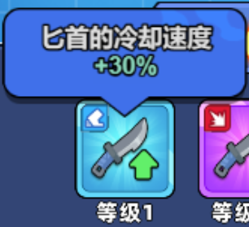
 | 33 | 立刻,战斗开始时 | 匕首的暴击率+50% |  |  | 1 | WeaponStatModifier | 101 | 8 | 2 | 0.5 |  |  | FALSE | 2 | 2 | 100 | 10060033 | 匕首的暴击率<color=#86FF3F>+50%</color> | rogue_33 | 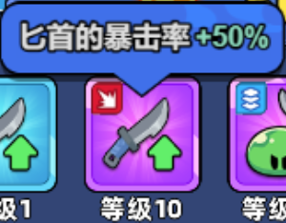
 | 34 | 立刻,战斗开始时 | 匕首攻击同一目标每次伤害+20%，最多叠加5层 |  |  | 1 | SetParams | 101 | 101_Config_PerDmg|0.2 | 101_Config_MaxStack|5 |  |  |  | FALSE | 2 |  | 100 | 10060034 | 匕首攻击同一目标每次伤害<color=#86FF3F>+20%</color>，最多叠加<color=#86FF3F>5</color>层 | rogue_34 | 
 | 35 | 立刻,战斗开始时 | 匕首的暴击伤害+50% |  |  | 1 | WeaponStatModifier | 101 | 9 | 3 | 0.5 |  |  | FALSE | 3 | 1 | 100 | 10060035 | 匕首的暴击伤害<color=#86FF3F>+50%</color> | rogue_35 | 
 | 36 | 立刻,战斗开始时 | 木剑每攻击2次后，下次攻击100%暴击 |  |  | 1 | SetParams | 102 | 102_Config_CriticalCnt1|2 |  |  |  |  | FALSE | 1 | 2 | 100 | 10060036 | 木剑每攻击<color=#86FF3F>2</color>次后，下次攻击<color=#86FF3F>100%</color>暴击 | rogue_36 | 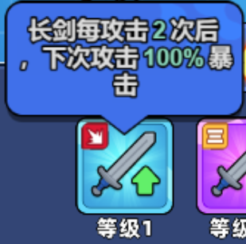
 | 37 | 立刻,战斗开始时 | 木剑固定暴击所需次数-1 | 36 |  | 1 | SetParams | 102 | 102_Config_CriticalCnt2|1 |  |  |  |  | FALSE | 2 | 2 | 100 | 10060037 | 木剑固定暴击所需次数<color=#FF3F3F>-1</color> | rogue_37 | 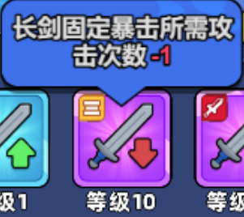
 | 38 | 立刻,战斗开始时 | 木剑的伤害+50% |  |  | 1 | WeaponStatModifier | 102 | 1 | 3 | 0.5 |  |  | FALSE | 2 |  | 100 | 10060038 | 木剑的伤害<color=#86FF3F>+50%</color> | rogue_38 | 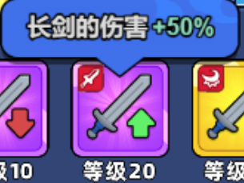
 | 39 | 立刻,战斗开始时 | 木剑的暴击伤害+150% |  |  | 1 | WeaponStatModifier | 102 | 9 | 3 | 1.5 |  |  | FALSE | 3 | 1 | 100 | 10060039 | 木剑的暴击伤害<color=#86FF3F>+150%</color> | rogue_39 | 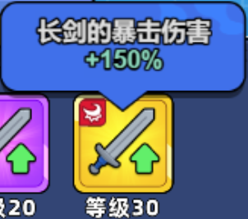
 | 40 | 立刻,战斗开始时 | 手套的冷却速度+20% |  |  | 1 | WeaponStatModifier | 103 | 2 | 3 | -0.2 |  |  | FALSE | 1 | 2 | 100 | 10060040 | 手套的冷却速度<color=#86FF3F>+20%</color> | rogue_40 | 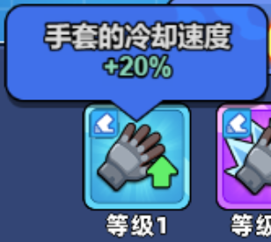
 | 41 | 战斗开始时 | 背包中与手套相邻的所有物理武器速度+20% |  |  | 1 | NeighbourWeaponStatModifier | 103 | 2 | 3 | -0.2 |  |  | FALSE | 2 |  | 100 | 10060041 | 背包中与手套相邻的所有物理武器速度<color=#86FF3F>+20%</color> | rogue_41 | 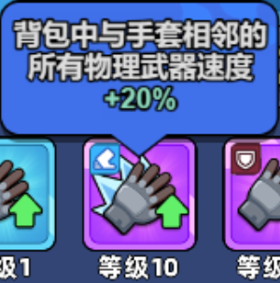
 | 42 | 战斗开始时 | 手套的叠盾+20% |  |  | 1 | WeaponStatModifier | 103 | 6 | 3 | 0.2 |  |  | FALSE | 2 | 1 | 100 | 10060042 | 手套的叠盾<color=#86FF3F>+20%</color> | rogue_42 | 
 | 43 | 战斗开始时 | 背包中与手套相邻的所有物理武器速度+30% | 41 |  | 1 | NeighbourWeaponStatModifier | 103 | 2 | 3 | -0.3 |  |  | FALSE | 3 | 2 | 100 | 10060043 | 背包中与手套相邻的所有物理武器速度<color=#86FF3F>+30%</color> | rogue_43 | 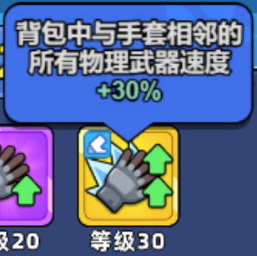
 | 44 | 战斗开始时 | 魔法帽的回血+20% |  |  | 1 | WeaponStatModifier | 111 | 7 | 3 | 0.2 |  |  | FALSE | 1 |  | 100 | 10060044 | 魔法帽的回血<color=#86FF3F>+20%</color> | rogue_44 | 
 | 45 | 战斗开始时 | 背包内与魔法帽相邻的所有属性武器攻击+20% |  |  | 1 | NeighbourWeaponStatModifier | 111 | 1 | 3 | 0.2 |  |  | FALSE | 2 |  | 100 | 10060045 | 背包内与魔法帽相邻的所有属性武器攻击<color=#86FF3F>+20%</color> | rogue_45 | 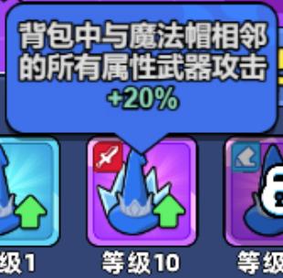
 | 46 | 战斗开始时 | 魔法帽的冷却速度+20% |  |  | 1 | WeaponStatModifier | 111 | 2 | 3 | -0.2 |  |  | FALSE | 2 |  | 100 | 10060046 | 魔法帽的冷却速度<color=#86FF3F>+20%</color> | rogue_46 | 
 | 47 | 战斗开始时 | 背包内与魔法帽相邻的所有属性武器攻击+30% | 45 |  | 1 | NeighbourWeaponStatModifier | 111 | 1 | 3 | 0.3 |  |  | FALSE | 3 |  | 100 | 10060047 | 背包内与魔法帽相邻的所有属性武器攻击<color=#86FF3F>+30%</color> | rogue_47 | 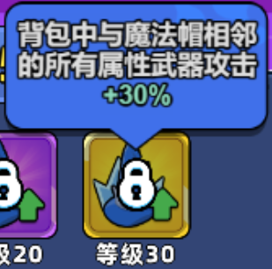
 | 48 | 立刻 | 冰杖命中后，有25%几率使目标冰冻，持续3秒 |  |  | 1 | SetParams | 112 | 112_Config_CanFrozenTarget|0.25 |  |  |  |  | FALSE | 1 |  | 100 | 10060048 | 冰杖命中后，有<color=#86FF3F>+25%</color>几率使目标冰冻，持续<color=#86FF3F>3</color>秒 | rogue_48 | 
 | 49 | 立刻 | 冰杖的冰冻概率提升25% | 48 |  | 1 | SetParams | 112 | 112_Config_FrozenPctModifier|0.25 |  |  |  |  | FALSE | 1 |  | 100 | 10060049 | 冰杖的冰冻概率提升<color=#86FF3F>+25%</color> | rogue_49 | 
 | 50 | 立刻,战斗开始时 | 冰杖伤害增加30% |  |  | 1 | WeaponStatModifier | 112 | 1 | 3 | 0.3 |  |  | FALSE | 2 |  | 100 | 10060050 | 冰杖伤害增加<color=#86FF3F>+30%</color> | rogue_50 | 
 | 51 | 立刻,战斗开始时 | 冰杖命中后，分裂出多个碎片，并有概率冰冻 | 48 |  | 1 | SetParams | 112 | 112_Config_IceStaffShard|0.15 |  |  |  |  | FALSE | 3 | 4 | 100 | 10060051 | 冰杖命中后，分裂出多个碎片，并有概率冰冻 | rogue_51 | 
 | 52 | 立刻,战斗开始时 | 弓箭的冷却速度+10% |  |  | 1 | WeaponStatModifier | 113 | 2 | 3 | -0.1 |  |  | FALSE | 1 | 5 | 100 | 10060052 | 弓箭的冷却速度<color=#86FF3F>+10%</color> | rogue_52 | 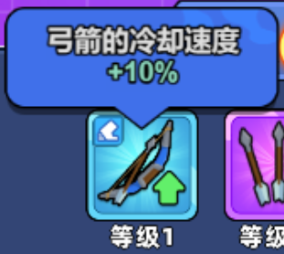
 | 53 | 立刻 | 弓箭攻击时，额外射出2颗箭矢 |  |  | 1 | SetParams | 113 | 113_Config_AxtraTowArrow|0 |  |  |  |  | FALSE | 2 | 2 | 100 | 10060053 | 弓箭攻击时，额外射出<color=#86FF3F>2</color>颗箭矢 | rogue_53 | 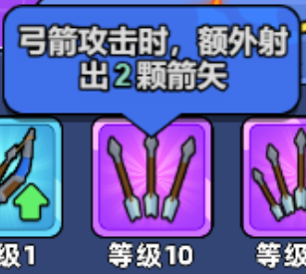
 | 54 | 立刻，战斗开始时 | 弓箭散射的箭矢数量+2 | 53 |  | 1 | SetParams | 113 | 113_Config_AxtraMoreTowArrow|0 |  |  |  |  | FALSE | 2 |  | 100 | 10060054 | 弓箭散射的箭矢数量<color=#86FF3F>+2</color> | rogue_54 | 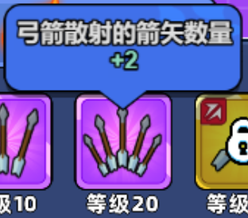
 | 55 | 立刻，战斗开始时 | 弓箭攻击可穿透1个敌人 |  |  | 1 | SetParams | 113 | 113_Config_MoreOneHit|0 |  |  |  |  | FALSE | 3 | 4 | 100 | 10060055 | 弓箭攻击可穿透<color=#86FF3F>1</color>个敌人 | rogue_55 | 
 | 56 | 立刻，战斗开始时 | 盾牌的叠甲+20% |  |  | 1 | WeaponStatModifier | 114 | 6 | 3 | 0.2 |  |  | FALSE | 2 | 5 | 100 | 10060056 | 盾牌的叠甲<color=#86FF3F>+20%</color> | rogue_56 | 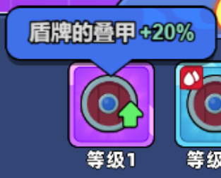
 | 57 | 立刻，战斗开始时 | 盾牌的血量+20% |  |  | 1 | WeaponStatModifier | 114 | 3 | 3 | 0.2 |  |  | FALSE | 1 | 2 | 100 | 10060057 | 盾牌的血量<color=#86FF3F>+20%</color> | rogue_57 | 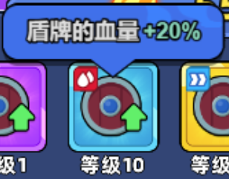
 | 58 |  | 被近战攻击时：有20%概率受到伤害-50% |  |  | 1 | AddDenfenseUnit | 0 | 0.2 | 0.5 |  |  |  | FALSE | 3 |  | 100 | 10060058 | 被近战攻击时：有<color=#86FF3F>20%</color>概率受到伤害<color=#FF3F3F>-50%</color> | rogue_58 | 
 | 59 |  | 被远程攻击时，有20%概率收到伤害-50% |  |  | 1 | AddDenfenseUnit | 1 | 0.2 | 0.5 |  |  |  | FALSE | 3 | 4 | 100 | 10060059 | 被远程攻击时，有<color=#86FF3F>20%</color>概率收到伤害<color=#FF3F3F>-50%</color> | rogue_59 | 
 | 60 |  | 磁暴手雷射程+2 |  |  | 1 | WeaponStatModifier | 121 | 11 | 2 | 2 |  |  | FALSE | 1 | 5 | 100 | 10060060 | 磁暴手雷射程<color=#86FF3F>+2</color> | rogue_60 | 
 | 61 |  | 磁暴手雷命中时附带减速30%效果 |  |  | 1 | SetParams | 121 | 121_Config_SpeedDown|0.8 |  |  |  |  | FALSE | 2 | 2 | 100 | 10060061 | 磁暴手雷命中时附带减速<color=#86FF3F>30%</color>效果 | rogue_61 | 
 | 62 |  | 磁暴手雷命中时会造成持续的范围电击 |  |  | 1 | SetParams | 121 | 121_Config_LightningStrike|0.5 |  |  |  |  | FALSE | 3 |  | 100 | 10060062 | 磁暴手雷命中时会造成持续的范围电击 | rogue_62 | 
 | 63 |  | 连续发射1发磁暴手雷 | 60 |  | 1 | SetParams | 121 | 121_Config_MoreOneBullet|1 |  |  |  |  | FALSE | 3 |  | 100 | 10060063 | 连续发射<color=#86FF3F>1</color>发磁暴手雷 | rogue_63 | 
 | 64 |  | 钉耙附带穿透效果 |  |  | 1 | SetParams | 122 | 122_Config_HitCount|-1 |  |  |  |  | FALSE | 2 |  | 100 | 10060064 | 钉耙附带穿透效果 | rogue_64 | 
 | 65 |  | 钉耙命中敌人附带流血效果，持续造成伤害 |  |  | 1 | SetParams | 122 | 122_Config_Blood|1 |  |  |  |  | FALSE | 2 |  | 100 | 10060065 | 钉耙命中敌人附带流血效果，持续造成伤害 | rogue_65 | 
 | 66 |  | 钉耙飞行到距离后会在地面产生一个钉耙，对经过的敌人造成伤害 |  |  | 1 | SetParams | 122 | 122_Config_LeaveSelf|1 |  |  |  |  | FALSE | 3 |  | 100 | 10060066 | 钉耙飞行到距离后会在地面产生<color=#86FF3F>1</color>个钉耙，对经过的敌人造成伤害 | rogue_66 | 
 | 67 |  | 钉耙数量+2 |  |  | 1 | SetParams | 122 | 122_Config_Continutiy|2 |  |  |  |  | FALSE | 3 |  | 100 | 10060067 | 钉耙数量<color=#86FF3F>+2</color> | rogue_67 | 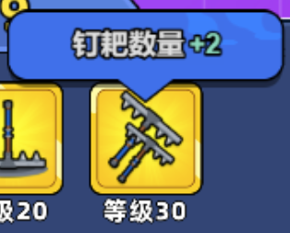
 | 68 |  | 裂地锤命中后，发生地震，对范围敌人造成伤害 |  |  | 1 | SetParams | 123 | 123_Config_Quake|0.6 |  |  |  |  | FALSE | 2 |  | 100 | 10060068 | 裂地锤命中后，发生地震，对范围敌人造成伤害 | rogue_68 | 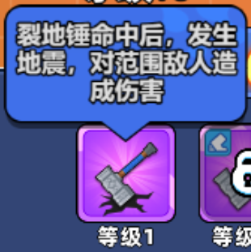
 | 69 |  | 裂地锤的冷却速度+15% |  |  | 1 | WeaponStatModifier | 123 | 2 | 3 | -0.15 |  |  | FALSE | 2 |  | 100 | 10060069 | 裂地锤的冷却速度<color=#86FF3F>+15%</color> | rogue_69 | 
 | 70 |  | 裂地锤地震范围+30% | 68 |  | 1 | SetParams | 123 | 123_Config_QuakeScale|0.3 |  |  |  |  | FALSE | 2 |  | 100 | 10060070 | 裂地锤地震范围<color=#86FF3F>+30%</color> | rogue_70 | 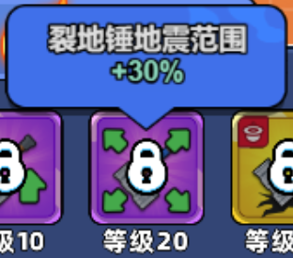
 | 71 |  | 裂地锤造成伤害时，有60%概率降低敌人攻速，移速 |  |  | 1 | SetParams | 123 | 123_Config_AttachDebuffPct|0.6 |  |  |  |  | FALSE | 3 |  | 100 | 10060071 | 裂地锤造成伤害时，有<color=#86FF3F>60%</color>概率降低敌人攻速，移速 | rogue_71 | 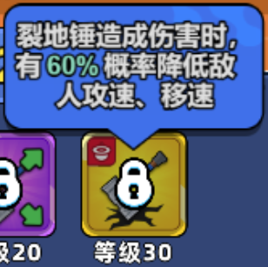
 | 72 |  | 芭蕉扇扇出的龙卷风命中敌人时增加击退 |  |  | 1 | SetParams | 124 | 124_Config_Knockback|1 |  |  |  |  | FALSE | 1 |  | 100 | 10060072 | 芭蕉扇扇出的龙卷风命中敌人时增加击退 | rogue_72 | 
 | 73 |  | 芭蕉扇的龙卷风暴击率+30% |  |  | 1 | WeaponStatModifier | 124 | 8 | 2 | 0.3 |  |  | FALSE | 2 |  | 100 | 10060073 | 芭蕉扇的龙卷风暴击率<color=#86FF3F>+30%</color> | rogue_73 | 
 | 74 |  | 芭蕉扇+1个龙卷风 |  |  | 1 | SetParams | 124 | 124_Config_MoreOneBullet|1 |  |  |  |  | FALSE | 3 |  | 100 | 10060074 | 芭蕉扇<color=#86FF3F>+1</color>个龙卷风 | rogue_74 | 
 | 75 |  | 芭蕉扇龙卷风命中时会分裂多股小风 |  |  | 1 | SetParams | 124 | 124_Config_CreateSmallWind|1 |  |  |  |  | FALSE | 3 |  | 100 | 10060075 | 芭蕉扇龙卷风命中时会分裂多股小风 | rogue_75 | 
 | 76 |  | 玄极羽扇冷却时间减少30% |  |  | 1 | WeaponStatModifier | 131 | 2 | 3 | -0.3 |  |  | FALSE | 2 |  | 100 | 10060076 | 玄极羽扇冷却时间减少<color=#FF3F3F>-30%</color> | rogue_76 | 
 | 77 |  | 玄极羽扇命中有50%概率让目标易燃：玄极羽扇攻击易燃目标时伤害提升30% |  |  | 1 | SetParams | 131 | 131_Config_Combustible|0.5 | 131_Config_CombustibleValue|0.3 |  |  |  | FALSE | 2 |  | 100 | 10060077 | 玄极羽扇命中有50%概率让目标易燃：玄极羽扇攻击易燃目标时伤害提升<color=#86FF3F>+30%</color> | rogue_77 | 
 | 78 |  | 玄极羽扇命中时会炸裂，造成范围伤害 |  |  | 1 | SetParams | 131 | 131_Config_MakeAreaDmg|0.8 |  |  |  |  | FALSE | 3 |  | 100 | 10060078 | 玄极羽扇命中时会炸裂，造成范围伤害 | rogue_78 | 
 | 79 |  | 玄极羽扇的爆炸会持续灼烧敌人 | 78 |  | 1 | SetParams | 131 | 131_Config_BurnEnemy|1 |  |  |  |  | FALSE | 3 |  | 100 | 10060079 | 玄极羽扇的爆炸会持续灼烧敌人 | rogue_79 | 
 | 1001 |  | 所有1格型武器攻击+5% |  | 1 |  | WeaponCellTypeStatModifier | 1 | 1 | 3 | 0.05 |  |  |  |  |  |  | 10060080 | 所有<sprite=2>格型武器攻击+5%
 | 1002 |  | 所有2格型武器攻击+5% |  | 1 |  | WeaponCellTypeStatModifier | 2 | 1 | 3 | 0.05 |  |  |  |  |  |  | 10060081 | 所有<sprite=3>格型武器攻击+5%
 | 1003 |  | 所有3格型武器攻击+5% |  | 1 |  | WeaponCellTypeStatModifier | 3 | 1 | 3 | 0.05 |  |  |  |  |  |  | 10060082 | 所有<sprite=4>格型武器攻击+5%
 | 1004 |  | 所有4格型武器攻击+5% |  | 1 |  | WeaponCellTypeStatModifier | 4 | 1 | 3 | 0.05 |  |  |  |  |  |  | 10060083 | 所有<sprite=5>格型武器攻击+5%
 | 1005 | 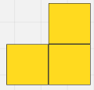 | 所有小L格型武器攻击+5% |  | 1 |  | WeaponCellTypeStatModifier | 5 | 1 | 3 | 0.05 |  |  |  |  |  |  | 10060084 | 所有小L格型武器攻击+5%
 | 1006 | 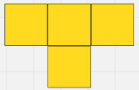 | 所有T格型武器攻击+5% |  | 1 |  | WeaponCellTypeStatModifier | 6 | 1 | 3 | 0.05 |  |  |  |  |  |  | 10060085 | 所有<sprite=1>格型武器攻击+5%
 | 1007 |  | 所有L格型武器攻击+5% |  | 1 |  | WeaponCellTypeStatModifier | 7 | 1 | 3 | 0.05 |  |  |  |  |  |  | 10060086 | 所有<sprite=6>格型武器攻击+5%
 | 1008 | 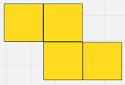 | 所有Z格型武器攻击+5% |  | 1 |  | WeaponCellTypeStatModifier | 8 | 1 | 3 | 0.05 |  |  |  |  |  |  | 10060087 | 所有Z格型武器攻击+5%
 | 1009 |  | 所有物理武器，攻击+5% |  | 1 |  | WeaponElementTypeStatModifier | 1 | 1 | 3 | 0.05 |  |  |  |  |  |  | 10060088 | 所有物理武器，攻击+5%
 | 1010 |  | 所有寒冰武器，攻击+5% |  | 1 |  | WeaponElementTypeStatModifier | 16 | 1 | 3 | 0.05 |  |  |  |  |  |  | 10060089 | 所有寒冰武器，攻击+5%
 | 1011 |  | 所有雷电武器，攻击+5% |  | 1 |  | WeaponElementTypeStatModifier | 4 | 1 | 3 | 0.05 |  |  |  |  |  |  | 10060090 | 所有雷电武器，攻击+5%
 | 1012 |  | 所有狂风武器，攻击+5% |  | 1 |  | WeaponElementTypeStatModifier | 2 | 1 | 3 | 0.05 |  |  |  |  |  |  | 10060091 | 所有狂风武器，攻击+5%
 | 1013 |  | 所有神圣防具，生命+5% |  | 1 |  | WeaponElementTypeStatModifier | 8 | 1 | 3 | 0.05 |  |  |  |  |  |  | 10060093 | 所有神圣防具，生命+5%
 | 1014 |  | 所有防具生命+5% |  | 1 |  | AllArmorPctModifier | 0.05 | 1 |  |  |  |  |  |  |  |  | 10060094 | 所有防具生命+5%
 | 2001 |  | 开局免费获得1次武器刷新的机会 |  |  |  | FreeRefreshWeapon | 1 |  |  |  |  |  |  |  |  |  | 10060095 | 开局免费获得1次武器刷新的机会
 | 2002 |  | 战斗内武器暴击几率增加5% |  |  |  | AllWeaponStatModifier | 8 | 2 | 0.05 |  |  |  |  |  |  |  | 10060096 | 战斗内武器暴击几率增加5%
 | 2003 |  | 升级时回复10%血量 |  |  |  | EventAddPlayerHp | PlayerLevelUp | 0.1 |  |  |  |  |  |  |  |  | 10060097 | 升级时回复10%血量
 | 2004 |  | 所有武器攻击增加+5% |  |  |  | AllWeaponStatModifier | 1 | 3 | 0.05 |  |  | 基础攻击增加 | TRUE | 1 |  |  | 10060098 | 所有武器攻击增加+5%
 | 2005 |  | 技能刷新次数+1 |  |  |  | RougueSkillRefreshTimes | 1 |  |  |  |  |  |  |  |  |  | 10060099 | 技能刷新次数+1
 | 2006 |  | 所有防具生命+5% |  |  |  | AllArmorPctModifier | 0.05 |  |  |  |  | 防具的基础生命加成 | TRUE | 1 | 4 | 200 | 10060100 | 所有防具生命+5%
 | 2007 |  | 2%的几率直接斩杀非BOSS敌人 |  |  |  | DirectlyKillMonster | 0.02 |  |  |  |  |  |  |  |  |  | 10060101 | 2%的几率直接斩杀非BOSS敌人
 | 2008 |  | 受到致命伤害时提供2秒无敌装备（每局只能生效一次） |  |  |  | NearDeathInvinciblity | 2 |  |  |  |  |  |  |  |  |  | 10060102 | 受到致命伤害时提供2秒无敌装备（每局只能生效一次）
 | 2009 |  | boss登场自身立刻恢复30%血量 |  |  |  | EventAddPlayerHp | BossComing | 0.3 |  |  |  |  |  |  |  |  | 10060103 | boss登场自身立刻恢复30%血量

